Kontaktinformasjon & dommere
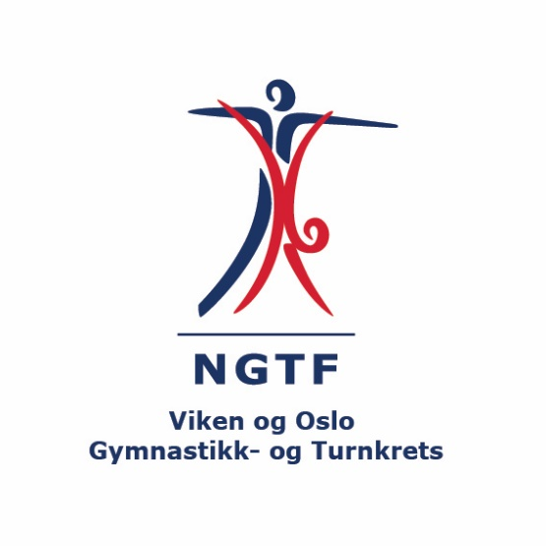
Kretskonkurranse Hoppensprett Turn Jessheim, Turn menn 23. april 2023 |  | Betalingsoversikt
Forening: |  | Antall gymnaster: | Pris per gymnast | Sum
Kontaktperson: |  |  | 400 | 0
Adresse: |  | * fyll inn hvor mange gymnaster dere melder på og "sum" vil oppdatere seg automatisk
Postnummer/ sted
E-mail:
Mobil:

Dommere Turn Menn (navn og mail)

Påmeldingen Turn Menn sendes til | turnmenn@vogtk.no
Påmeldingsfrist | 31. mars 2023

Påmelding Turn Menn


 | KRETSKONKURRANSE Hoppensprett Turn Jessheim 23. april 2023

 | Fyll ut skjema under for hver gymnast. Sett "X" i feltet for riktig klasse
 | NB. Alle må ha gyldig konkurranselisens for 2023
 | Det er krav om konkurranselisens for utvørere fra 9 år og eldre (født 2014 eller før).
 | Vi anbefaler fortsatt at alle har konkurranselisens, som gir bedre forsikring
 | Klassene i Paraturn vil bli satt opp basert på alderen ved påmelding.

Navn på gymnast | Født | Linsensnummer/ medlemsnummer | Aspirant | Rekrutt | 13-14 år | 15-16 år | 17-18 år | Paraturn
Ola Nordmann | 2004-04-21 | 129836 | x

